Лист1
Поиск экстремума целевой функции методом Пиявского
График функции
 | Целевая функция
-1.000 | 8
-1.000 | 7.9988080844
-0.999 | 7.9976323372
-0.999 | 7.9964727577
-0.999 | 7.9953293446
-0.999 | 7.9942020962
-0.998 | 7.9930910101
-0.998 | 7.9919960835
-0.998 | 7.990917313
-0.997 | 7.989854695
-0.997 | 7.9888082249
-0.997 | 7.9877778981
-0.996 | 7.986763709
-0.996 | 7.9857656518
-0.996 | 7.9847837202
-0.996 | 7.9838179072
-0.995 | 7.9828682054
-0.995 | 7.981934607
-0.995 | 7.9810171034
-0.994 | 7.9801156858
-0.994 | 7.9792303447
-0.994 | 7.9783610702
-0.993 | 7.9775078518
-0.993 | 7.9766706786
-0.993 | 7.975849539
-0.993 | 7.9750444211
-0.992 | 7.9742553125
-0.992 | 7.9734822
-0.992 | 7.9727250703
-0.991 | 7.9719839092
-0.991 | 7.9712587024
-0.991 | 7.9705494348
-0.990 | 7.9698560908
-0.990 | 7.9691786545
-0.990 | 7.9685171094
-0.990 | 7.9678714383
-0.989 | 7.9672416238
-0.989 | 7.9666276479
-0.989 | 7.966029492
-0.988 | 7.9654471371
-0.988 | 7.9648805636
-0.988 | 7.9643297516
-0.987 | 7.9637946805
-0.987 | 7.9632753292
-0.987 | 7.9627716764
-0.987 | 7.9622836998
-0.986 | 7.9618113771
-0.986 | 7.9613546853
-0.986 | 7.9609136007
-0.985 | 7.9604880995
...
7
8
4
6
3
3
9
2
2
2
5
B
А
 |  |  |  |  |  |  |  |  |  | Входные параметры |  |  | Точки, подозрительные на экстремум, глобальный экстремум
 |  |  |  |  |  |  |  |  |  | Значение аргумент функции: | 1.000 |  | Тип точки, подозрительной на экстремум: | Левая граница отрезка: | Правая граница отрезка: | Глобальный минимум
 |  |  |  |  |  |  |  |  |  | Целевая функция: | 4.000 |  | x | -1.000 | 2.000 | 1.000
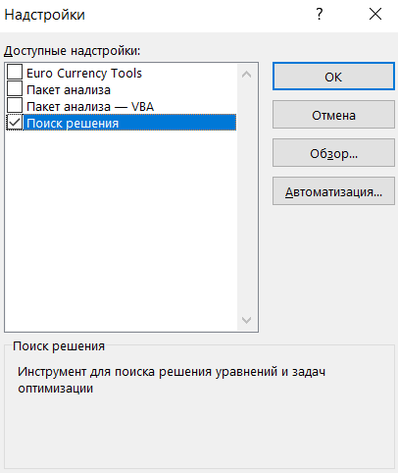
 |  |  |  |  |  |  |  |  |  | a: | -1.000 |  | W(x) | 8.000 | 5.000 | 4.000
 |  |  |  |  |  |  |  |  |  | b: | 2.000

 |  |  |  |  |  |  |  |  |  |  |  |  |  |  | 1.000 | 1.000
 |  |  |  |  |  |  |  |  |  |  |  |  |  |  | 0.000 | 4.000
Действия для нахождение глобального экстремума для одномерной функции
1
Введите в ячейку L7 формулу целевой функции, например: "=0,5*L6+0,2*COS(3,14*L6)+0,2*SIN(2*3,14*L6)", задайте концы отрезка [a, b]

2
4
5
Хочется деталей - нажмите на кнопку справа

3
Чтобы начать заново нажмите последвательно кнопки (см. ниже) "Очистить график", "Очистить расчет" и вернитесь к п.1.
Выполнить процедуры по методу Пиявского

 |  |  |  | Оценка константы Липшица | 15.510

Итерационный процесс
 | "Галочка ломаной" (элемент миноранты)
Стартовые итерации | X ниж лев | X верх пересеч | X ниж прав | Y ниж лев | Y пересеч | Y ниж прав | Верх вершина
Итерация A |  | -1.000 | 2.000 |  | -0.699 | -47.231 | 1
Итерация B | -1.000 | 2.000 |  | -45.333 | 1.199 |  | 1
Следующие итерации
2 | -1.000 | 0.439 | 2.000 | -21.984 | 0.333 | -23.882 | 1
3 | -1.000 | -0.314 | 2.000 | -10.873 | -0.231 | -36.120 | 1
4 | -1.000 | 1.191 | 2.000 | -33.374 | 0.617 | -11.923 | 1
-1.000
-1.000
-0.999
-0.999
-0.999
-0.999
-0.998
-0.998
-0.998
-0.997
-0.997
-0.997
-0.996
-0.996
-0.996
-0.996
-0.995
-0.995
-0.995
-0.994
-0.994
-0.994
-0.993
-0.993
-0.993
-0.993
-0.992
-0.992
-0.992
-0.991
-0.991
-0.991
-0.990
-0.990
-0.990
-0.990
-0.989
-0.989
-0.989
-0.988
-0.988
-0.988
-0.987
-0.987
-0.987
-0.987
-0.986
-0.986
-0.986
-0.985
...
6 | -1.000 | -0.672 | 2.000 | -5.349 | -0.262 | -41.707 | 1
5 | -1.000 | 0.044 | 2.000 | -15.922 | 0.275 | -30.059 | 1
 | -1.000 | 0.806 | 2.000 |  | -5.362
 | -1.000 | 1.577 | 2.000 |  | -5.362
7 | -1.000 | -0.151 | 2.000 | -13.227 | -0.060 | -33.425 | 1 | 3 и 5
8 | -1.000 | 0.240 | 2.000 | -18.763 | 0.465 | -26.838 | 1 | 5 и 2
 | -1.000 | -0.850 | 2.000 |  | -3.024 |  |  | A и 6
 | -1.000 | -0.494 | 2.000 |  | -3.024 |  |  | 6 и 3
 | -1.000 | -0.238 | 2.000 |  | -1.408 |  |  | 3 и 7
9 | -1.000 | -0.064 | 2.000 | -14.429 | 0.085 | -31.931 | 1 | 7 и 5
 | -1.000 | 0.136 | 2.000 |  | -1.145 |  |  | 5 и 8
 | -1.000 | 0.344 | 2.000 |  | -1.145 |  |  | 8 и 2

x: | -1.000 | -1.000 | -0.999 | -0.999 | -0.999 | -0.999 | -0.998 | -0.998 | -0.998 | -0.997 | -0.997 | -0.997 | -0.996 | -0.996 | -0.996 | -0.996 | -0.995 | -0.995 | -0.995 | -0.994 | -0.994 | -0.994 | -0.993 | -0.993 | -0.993 | -0.993 | -0.992 | -0.992 | -0.992 | -0.991 | -0.991 | -0.991 | -0.990 | -0.990 | -0.990 | -0.990 | -0.989 | -0.989 | -0.989 | -0.988 | -0.988 | -0.988 | -0.987 | -0.987 | -0.987 | -0.987 | -0.986 | -0.986 | -0.986 | -0.985 | -0.985 | -0.985 | -0.984 | -0.984 | -0.984 | -0.984 | -0.983 | -0.983 | -0.983 | -0.982 | -0.982 | -0.982 | -0.981 | -0.981 | -0.981 | -0.981 | -0.980 | -0.980 | -0.980 | -0.979 | -0.979 | -0.979 | -0.978 | -0.978 | -0.978 | -0.978 | -0.977 | -0.977 | -0.977 | -0.976 | -0.976 | -0.976 | -0.975 | -0.975 | -0.975 | -0.975 | -0.974 | -0.974 | -0.974 | -0.973 | -0.973 | -0.973 | -0.972 | -0.972 | -0.972 | -0.972 | -0.971 | -0.971 | -0.971 | -0.970 | -0.970 | -0.970 | -0.969 | -0.969 | -0.969 | -0.969 | -0.968 | -0.968 | -0.968 | -0.967 | -0.967 | -0.967 | -0.966 | -0.966 | -0.966 | -0.966 | -0.965 | -0.965 | -0.965 | -0.964 | -0.964 | -0.964 | -0.963 | -0.963 | -0.963 | -0.963 | -0.962 | -0.962 | -0.962 | -0.961 | -0.961 | -0.961 | -0.960 | -0.960 | -0.960 | -0.960 | -0.959 | -0.959 | -0.959 | -0.958 | -0.958 | -0.958 | -0.957 | -0.957 | -0.957 | -0.957 | -0.956 | -0.956 | -0.956 | -0.955 | -0.955 | -0.955 | -0.954 | -0.954 | -0.954 | -0.954 | -0.953 | -0.953 | -0.953 | -0.952 | -0.952 | -0.952 | -0.951 | -0.951 | -0.951 | -0.951 | -0.950 | -0.950 | -0.950 | -0.949 | -0.949 | -0.949 | -0.948 | -0.948 | -0.948 | -0.948 | -0.947 | -0.947 | -0.947 | -0.946 | -0.946 | -0.946 | -0.945 | -0.945 | -0.945 | -0.945 | -0.944 | -0.944 | -0.944 | -0.943 | -0.943 | -0.943 | -0.942 | -0.942 | -0.942 | -0.942 | -0.941 | -0.941 | -0.941 | -0.940 | -0.940 | -0.940 | -0.939 | -0.939 | -0.939 | -0.939 | -0.938 | -0.938 | -0.938 | -0.937 | -0.937 | -0.937 | -0.936 | -0.936 | -0.936 | -0.936 | -0.935 | -0.935 | -0.935 | -0.934 | -0.934 | -0.934 | -0.933 | -0.933 | -0.933 | -0.933 | -0.932 | -0.932 | -0.932 | -0.931 | -0.931 | -0.931 | -0.930 | -0.930 | -0.930 | -0.930 | -0.929 | -0.929 | -0.929 | -0.928 | -0.928 | -0.928 | -0.927 | -0.927 | -0.927 | -0.927 | -0.926 | -0.926 | -0.926 | -0.925 | -0.925 | -0.925 | -0.924 | -0.924 | -0.924
y(x): | 8.000 | 7.999 | 7.998 | 7.996 | 7.995 | 7.994 | 7.993 | 7.992 | 7.991 | 7.990 | 7.989 | 7.988 | 7.987 | 7.986 | 7.985 | 7.984 | 7.983 | 7.982 | 7.981 | 7.980 | 7.979 | 7.978 | 7.978 | 7.977 | 7.976 | 7.975 | 7.974 | 7.973 | 7.973 | 7.972 | 7.971 | 7.971 | 7.970 | 7.969 | 7.969 | 7.968 | 7.967 | 7.967 | 7.966 | 7.965 | 7.965 | 7.964 | 7.964 | 7.963 | 7.963 | 7.962 | 7.962 | 7.961 | 7.961 | 7.960 | 7.960 | 7.960 | 7.959 | 7.959 | 7.959 | 7.958 | 7.958 | 7.958 | 7.957 | 7.957 | 7.957 | 7.957 | 7.956 | 7.956 | 7.956 | 7.956 | 7.956 | 7.955 | 7.955 | 7.955 | 7.955 | 7.955 | 7.955 | 7.955 | 7.955 | 7.955 | 7.955 | 7.955 | 7.955 | 7.955 | 7.955 | 7.955 | 7.955 | 7.955 | 7.955 | 7.955 | 7.955 | 7.956 | 7.956 | 7.956 | 7.956 | 7.956 | 7.957 | 7.957 | 7.957 | 7.957 | 7.958 | 7.958 | 7.958 | 7.958 | 7.959 | 7.959 | 7.959 | 7.960 | 7.960 | 7.961 | 7.961 | 7.961 | 7.962 | 7.962 | 7.963 | 7.963 | 7.964 | 7.964 | 7.965 | 7.965 | 7.966 | 7.966 | 7.967 | 7.967 | 7.968 | 7.969 | 7.969 | 7.970 | 7.971 | 7.971 | 7.972 | 7.973 | 7.973 | 7.974 | 7.975 | 7.975 | 7.976 | 7.977 | 7.978 | 7.978 | 7.979 | 7.980 | 7.981 | 7.982 | 7.982 | 7.983 | 7.984 | 7.985 | 7.986 | 7.987 | 7.988 | 7.989 | 7.989 | 7.990 | 7.991 | 7.992 | 7.993 | 7.994 | 7.995 | 7.996 | 7.997 | 7.998 | 7.999 | 8.000 | 8.001 | 8.002 | 8.003 | 8.005 | 8.006 | 8.007 | 8.008 | 8.009 | 8.010 | 8.011 | 8.012 | 8.014 | 8.015 | 8.016 | 8.017 | 8.018 | 8.019 | 8.021 | 8.022 | 8.023 | 8.024 | 8.026 | 8.027 | 8.028 | 8.029 | 8.031 | 8.032 | 8.033 | 8.035 | 8.036 | 8.037 | 8.038 | 8.040 | 8.041 | 8.042 | 8.044 | 8.045 | 8.047 | 8.048 | 8.049 | 8.051 | 8.052 | 8.054 | 8.055 | 8.056 | 8.058 | 8.059 | 8.061 | 8.062 | 8.064 | 8.065 | 8.066 | 8.068 | 8.069 | 8.071 | 8.072 | 8.074 | 8.075 | 8.077 | 8.078 | 8.080 | 8.081 | 8.083 | 8.084 | 8.086 | 8.088 | 8.089 | 8.091 | 8.092 | 8.094 | 8.095 | 8.097 | 8.098 | 8.100 | 8.102 | 8.103 | 8.105 | 8.106 | 8.108 | 8.110 | 8.111 | 8.113 | 8.114 | 8.116 | 8.118 | 8.119 | 8.121 | 8.123 | 8.124 | 8.126 | 8.127 | 8.129 | 8.131 | 8.132 | 8.134
d1(y): | -3.973 | -3.919 | -3.865 | -3.811 | -3.757 | -3.704 | -3.650 | -3.596 | -3.542 | -3.488 | -3.434 | -3.381 | -3.327 | -3.273 | -3.219 | -3.166 | -3.112 | -3.058 | -3.005 | -2.951 | -2.898 | -2.844 | -2.791 | -2.737 | -2.684 | -2.630 | -2.577 | -2.524 | -2.471 | -2.417 | -2.364 | -2.311 | -2.258 | -2.205 | -2.152 | -2.099 | -2.047 | -1.994 | -1.941 | -1.889 | -1.836 | -1.784 | -1.731 | -1.679 | -1.627 | -1.574 | -1.522 | -1.470 | -1.418 | -1.366 | -1.315 | -1.263 | -1.211 | -1.160 | -1.108 | -1.057 | -1.006 | -0.955 | -0.904 | -0.853 | -0.802 | -0.751 | -0.700 | -0.650 | -0.599 | -0.549 | -0.499 | -0.449 | -0.399 | -0.349 | -0.299 | -0.249 | -0.200 | -0.150 | -0.101 | -0.052 | -0.003 | 0.046 | 0.095 | 0.143 | 0.192 | 0.240 | 0.289 | 0.337 | 0.385 | 0.433 | 0.480 | 0.528 | 0.575 | 0.623 | 0.670 | 0.717 | 0.764 | 0.810 | 0.857 | 0.903 | 0.949 | 0.996 | 1.041 | 1.087 | 1.133 | 1.178 | 1.224 | 1.269 | 1.314 | 1.358 | 1.403 | 1.447 | 1.492 | 1.536 | 1.580 | 1.623 | 1.667 | 1.710 | 1.754 | 1.797 | 1.839 | 1.882 | 1.924 | 1.967 | 2.009 | 2.051 | 2.092 | 2.134 | 2.175 | 2.216 | 2.257 | 2.298 | 2.339 | 2.379 | 2.419 | 2.459 | 2.499 | 2.538 | 2.578 | 2.617 | 2.656 | 2.694 | 2.733 | 2.771 | 2.809 | 2.847 | 2.885 | 2.922 | 2.959 | 2.996 | 3.033 | 3.069 | 3.106 | 3.142 | 3.178 | 3.213 | 3.249 | 3.284 | 3.319 | 3.353 | 3.388 | 3.422 | 3.456 | 3.490 | 3.523 | 3.557 | 3.590 | 3.622 | 3.655 | 3.687 | 3.719 | 3.751 | 3.783 | 3.814 | 3.845 | 3.876 | 3.907 | 3.937 | 3.967 | 3.997 | 4.027 | 4.056 | 4.085 | 4.114 | 4.143 | 4.171 | 4.199 | 4.227 | 4.254 | 4.282 | 4.309 | 4.336 | 4.362 | 4.388 | 4.414 | 4.440 | 4.465 | 4.491 | 4.516 | 4.540 | 4.565 | 4.589 | 4.613 | 4.636 | 4.659 | 4.682 | 4.705 | 4.728 | 4.750 | 4.772 | 4.793 | 4.815 | 4.836 | 4.857 | 4.877 | 4.897 | 4.917 | 4.937 | 4.957 | 4.976 | 4.994 | 5.013 | 5.031 | 5.049 | 5.067 | 5.084 | 5.102 | 5.118 | 5.135 | 5.151 | 5.167 | 5.183 | 5.198 | 5.213 | 5.228 | 5.243 | 5.257 | 5.271 | 5.285 | 5.298 | 5.311 | 5.324 | 5.336 | 5.349 | 5.360 | 5.372 | 5.383 | 5.394 | 5.405 | 5.416 | 5.426 | 5.435 | 5.445 | 5.454 | 5.463 | 5.472 | 5.480 | 5.488 | 5.496

Производная от целевой функции

Лист2
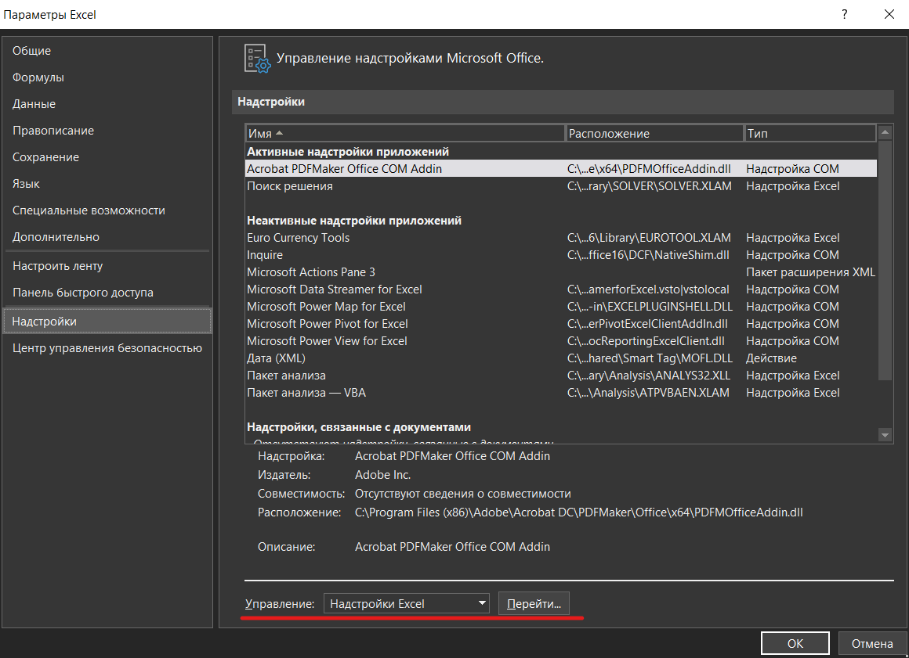
Чтобы вычислить глобальный экстремум c помощью "решалы" Excel (надстройка "Solver"), зайдите во вкладку "Данные", выберите инструмент "Поиск решения".
Если данный инструмент отсутствует, его можно подключить в надстройках Эксель (см. ниже): "Файл", "Параметры", "Надстройки", "Надстройки Эксель". Подключите надстройку "Поиск решения". Если появится окно (см. справа), нажмите кнопку "Остановить", если хотите превать расчеты, или "Продолжить", если хотите улучшить точность.
Рекомендуется использовать эволюционный поиск.


В надстройке "Поиск решения" применяется один из трех методов:
1) Симплекс-метод для решения задач линейного программирования;
2) Метод обобщенного приведенного градиента - для решения выпуклых задач нелинейного программирования;
3) Эволюционный поиск решения - который можно попытаться применить для решения задач, которые не попадаю под классы, указанных выше.

